시험평가신청서
 |  |  |  |  |  | 시험 평가 신청서

 |  |  |  |  |  | 경기도 수원시 권선구 산업로155번길 228-60 (고색동) / Tel: 031-893-0999 / Fax: 031-297-0444
 |  |  |  |  |  | 하기 신청서 상에 "*" 가 되어 있는 란은 꼭 기입해 주십시오.

접수번호 |  |  |  |  |  |  |  |  | 접수자 |  |  |  |  |  |  |  |  |  |  |  |  | 접수일

 |  | 상호 |  |  | 국문 | *
 |  |  |  |  | 영문
신청자 |  | 주소 |  |  | 국문 | *
(신청회사) |  |  |  |  | 영문
 |  | 대표이사 |  |  |  | *
 |  | 사업자등록번호 |  |  |  | * |  |  |  |  |  |  |  |  |  | * | 법인등록번호 혹은 주민등록번호
업무 |  | * |  |  |  |  |  |  | E-Mail |  |  | * |  |  |  |  |  |  |  |  |  | 휴대폰 |  |  | *
담당자 |  |  |  |  |  |  |  |  | TEL |  |  | * |  |  |  |  |  |  |  |  |  | FAX |  |  | *
제조자 (신청자와 다른경우) |  | 상호 |  |  | 국문 | * |  |  |  |  |  |  |  |  |  |  |  |  |  |  |  | 제조국 |  |  | *
 |  |  |  |  | 영문
 |  | 주소 |  |  | 국문 | *
 |  |  |  |  | 영문
업무 |  | * |  |  |  |  |  |  | E-Mail |  |  | * |  |  |  |  |  |  |  |  |  | 휴대폰 |  |  | *
담당자 |  |  |  |  |  |  |  |  | TEL |  |  | * |  |  |  |  |  |  |  |  |  | FAX |  |  | *
제조공장 |  | 상호 |  |  | 국문 | *
 |  |  |  |  | 영문
 |  | 주소 |  |  | 국문 | *
 |  |  |  |  | 영문
업무 |  | * |  |  |  |  |  |  | E-Mail |  |  | * |  |  |  |  |  |  |  |  |  | 휴대폰 |  |  | *
담당자 |  |  |  |  |  |  |  |  | TEL |  |  | * |  |  |  |  |  |  |  |  |  | FAX |  |  | *
시험 기기 |  | 명칭(제품명) |  |  |  | *
 |  | 형명(모델명) |  |  |  | * |  |  |  |  |  |  |  |  |  |  |  |  |  |  |  |  | 준비시료수 |  |  | *
 |  | 파생모델명 |  |  |  | * |  |  |  |  |  |  |  |  |  |  |  |  |  |  |  |  | 준비시료수 |  |  | * | 0
 |  | 파생 모델
 |  | 차이점
 |  | 기술(전원)사양 |  |  |  | *
 |  | 최대 동작 주파수 |  |  |  | * |  |  |  |  |  |  |  |  |  |  | WAN/LAN
 |  | Trade name/Maker/Brand
 |  | 인증번호 |  |  |  | * |  |  |  | - |  |  | - |  | - |  |  |  |  |  |  |  |  |  |  |  |  | ---
신청내역 |  | 적용규격 |  |  |  | EMC
 |  |  |  |  |  |  |  |  |  | ( )
 |  |  |  |  |  | RF
 |  |  |  |  |  |  |  |  |  |  |  |  |  |  | ( )
 |  |  |  |  |  | SAFETY
 |  |  |  |  |  |  |  |  |  |  |  |  |  |  |  |  |  |  |  |  |  | ( )
 |  | 시험 위탁여부 |  |  |  |  |  |  |  |  |  |  |  |  |  |  | (위탁자 : )
 |  | 기타 요구사항 |  |  |  | / (인증번호 : MSIP- )
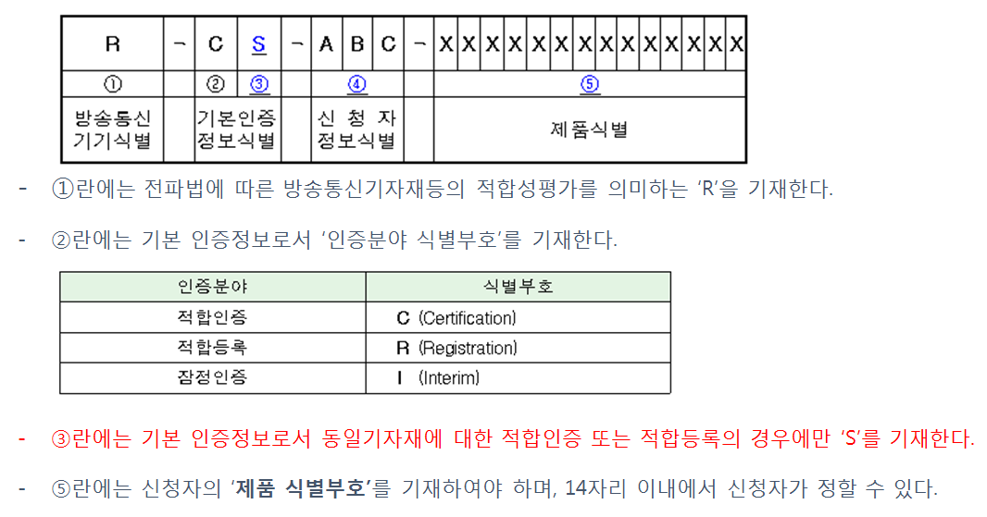
준비시료 |  |  | 대 | 시료외 제공된 주변기기: |  |  |  |  |  |  | *
준비자료
 |  |  |  |  |  |  |  |  |  |  |  |  |  |  |  |  |  |  |  | ( )
시험후 |  |  |  |  |  |  |  |  |  |  |  |  |  |  |  |  |  |  | 시료회수
시료처리 |  | (기타 : )
고객 협의 사항 |  | 처리기간 |  |  |  | SAFETY: |  |  |  |  |  |  |  | EMC: |  |  |  |  |  |  |  |  |  | RF:
 |  | 불합격 보고
 |  | 협의사항
 |  | 의사결정
성적서 |  | 공인성적서 |  |  |  |  |  |  |  |  |  |  |  | ( ) /
 |  |  |  |  |  |  | (KOLAS 인정마크가 없는 경우 국내외 수요자가 성적서의 수용을 거부할 수 있습니다.)
기술 |  | 분야 : |  |  |  |  |  |  |  |  |  | 분야 : |  |  |  |  |  |  |  |  | 분야 :
책임자
검토의견 |  | 시험 담당자 : |  |  |  |  |  |  |  |  |  | 시험 담당자 : |  |  |  |  |  |  |  |  | 시험 담당자 :
(주)엔트리연구원의 시험업무 규정에 동의하며, 시험평가를 신청합니다.

 |  |  |  |  |  |  |  | * | 신청자: |  |  | 0 |  |  |  |  |  | (인)

[고객 안내 및 동의사항]
1. | 시험중 시료의 파손은 당사의 책임이 없으며, 사전 협의가 없는 한 시료는 시험 종료 3개월 이후 폐기됩니다.
2. | 발생된 성적서에 대한 의견이나 이의가 있을 경우 성적서 발행일로 부터 1주일 이내에 의견을 제시해 주시기 바랍니다.
3. | 시료는 성적서 발행 후 1주일 이후에 반출 가능 합니다.
4. | 고객이 제공한 모든 정보는 기밀사항으로 취급하며, 기록된 개인정보 및 고객사 정보는 성적서 작성외 고객만족도 조사와 안내문 발송용으로 사용됩니다.
5. | ISO/IEC 17025 4.2.2항에 따라 고객의 비밀 정보를 공개하는 것이 법률에 의해 요구되거나 계약에 의하여 권한을 부여받은 경우에 법으로 금지하지 않는경우 고객의 정보를 제공할 수 있으며, 제공시 고객에게 제공된 해당정보의 내용을 통보함에 동의합니다.

라벨 신청서
인증번호 라벨 작성 신청서

 | 상호또는성명 (Trade Name or Applicant): | 0
 | 기자재명칭 (Equipment Name): | 0
 | 모델명 (Model Number): | 0
 | 인증번호 (Certification No.): | ---
 | 제조연월: | 0
 | 제조자/제조국가 (Manufacturer/Country of Origin): | 0 | 0

